基本殡葬服务收费
靖宇县殡葬服务机构基本殡葬服务收费公示表
收费单位：靖宇县殡仪馆
服务项目 |  | 收费标准 | 计费单位 | 收费管理 形式 | 收费依据 | 服务内容 | 服务标准、等级和规格 | 减免政策 | 备 注 ( 可 附 照 片 )
遇体存放 | 普通柜（农村） | 32 | 元/具/天 | 政府定价 | 靖宇县发展和改革局 |  | 普通柜 | 低保对象、公安机关开具证明的无名尸免收2日内普通冷（冻）柜遗体存放。
 |  |  |  |  | 靖宇县民政和人力资源社会保障局 靖发改联字[2024]22号
 | 普通柜（县城） | 39 | 元/具/天 | 政府定价 | 靖宇县发展和改革局 |  | 普通柜 | 低保对象、公安机关开具证明的无名尸免收2日内普通冷（冻）柜遗体存放。
 |  |  |  |  | 靖宇县民政和人力资源社会保障局 靖发改联字[2024]22号
火化费用 | 早死婴儿火化费 | 20 | 具 | 政府定价 | 靖宇县发展和改革局 |  | 普通火化炉
 |  |  |  |  | 靖宇县民政和人力资源社会保障局 靖发改联字[2024]22号
火化费用 | 农村户籍火化费 | 117 | 具 | 政府定价 | 靖宇县发展和改革局 |  | 普通火化炉 | 低保对象、公安机关开具证明的无名尸免费，12岁以下儿童减半。
 |  |  |  |  | 靖宇县民政和人力资源社会保障局 靖发改联字[2024]22号 |  |  | 非正常尸体加倍。
火化费用 | 城镇户籍火化费 | 195 | 具 | 政府定价 | 靖宇县发展和改革局 |  | 普通火化炉 | 低保对象、公安机关开具证明的无名尸免费，12岁以下儿童减半。
 |  |  |  |  | 靖宇县民政和人力资源社会保障局 靖发改联字[2024]22号 |  |  | 非正常尸体加倍。
骨灰寄存 | 普通架（县城） | 52 | 盒/年 | 政府定价 | 靖宇县发展和改革局 |  | 普通架 | 低保对象、公安机关开具证明的无名尸免收一年寄存费。
 |  |  |  |  | 靖宇县民政和人力资源社会保障局 靖发改联字[2024]22号
骨灰寄存 | 普通架（农村） | 32 | 盒/年 | 政府定价 | 靖宇县发展和改革局 |  | 普通架 | 低保对象、公安机关开具证明的无名尸免收一年寄存费。
 |  |  |  |  | 靖宇县民政和人力资源社会保障局 靖发改联字[2024]22号
遗体接运（抬尸费及消毒费另行收取） | 普通车（县城） | 130 | 次/具 | 政府定价 | 靖宇县发展和改革局 |  | 普通车 | 低保对象、公安机关开具证明的无名尸免费，12岁以下儿童减半。
 |  |  |  |  | 靖宇县民政和人力资源社会保障局 靖发改联字[2024]22号 |  |  | 遗体接运车的等候每超1小时加收10元。
遗体接运（抬尸费及消毒费另行收取） | 普通车（农村） | 起车费60元；行车按单程里程每公里收费1.50元，不足10公里按10公里计价，不另收空驾费 | 次/具 | 政府定价 | 靖宇县发展和改革局 |  | 普通车 | 低保对象、公安机关开具证明的无名尸免费，12岁以下儿童减半。
 |  |  |  |  | 靖宇县民政和人力资源社会保障局 靖发改联字[2024]22号 |  |  | 遗体接运车的等候每超1小时加收10元。
政务服务便民热线：12345 市场监管投诉举报电话：12315 靖宇县民政和人力资源社会保障局监督电话：7265886

靖宇县非基本殡葬服务收费公示表
收费单位：靖宇县殡仪馆
服务项目 | 收费标准 | 计费单位 | 收费管理 形式 | 收费依据 | 服务内容 (可选) | 服务标准、等级、规格 | 减免政策 | 备注 (可附照片)
骨灰寄存架 | 50 | 盒/年 | 政府定价 | 靖宇县发展和改革局 | 铝质寄存架 | （长：57cm宽：46cm高：41cm)
 |  |  |  | 靖宇县民政和人力资源社会保障局 靖发改联字[2024]22号
骨灰寄存架 | 100 | 盒/年 | 政府定价 | 靖宇县发展和改革局 | 铝质寄存架 | （长：53cm宽：49cm高：39cm)
 |  |  |  | 靖宇县民政和人力资源社会保障局 靖发改联字[2024]22号
福田G9殡仪车 | 200 | 次/具 | 政府定价 | 靖宇县发展和改革局 | 福田G9殡仪车 | 此项服务降低为城区130元/次/具、农村60元起车费每公里收费1.5元不足10公里按10公里计价，不另收空驾费。
 |  |  |  | 靖宇县民政和人力资源社会保障局 靖发改联字[2024]22号
901室 902室 | 180 | 天/间 | 政府定价 | 靖宇县发展和改革局 | 冷藏棺一个、塑料凳 | 单间面积 （25—29㎡）
 |  |  |  | 靖宇县民政和人力资源社会保障局 靖发改联字[2024]22号
666室 777室 888室 999室 | 400 | 天/间 | 政府定价 | 靖宇县发展和改革局 | 白钢椅、电子屏、塑料凳、白钢双机制冷藏棺 | 内外两室面积 （48—52㎡）
 |  |  |  | 靖宇县民政和人力资源社会保障局 靖发改联字[2024]22号

告别厅 | 800 | 天/间 | 政府定价 | 靖宇县发展和改革局 | 沙发、白钢椅、电子屏、塑料凳、白钢双机制冷藏棺 | 面积（101㎡）
 |  |  |  | 靖宇县民政和人力资源社会保障局 靖发改联字[2024]22号
告别厅 | 1000 | 天/间 | 政府定价 | 靖宇县发展和改革局 | 沙发、白钢椅、电子屏、塑料凳、白钢双机制冷藏棺瞻 | 面积（162㎡）
 |  |  |  | 靖宇县民政和人力资源社会保障局 靖发改联字[2024]22号
遗体冷冻费 | 100 | 次/具 | 政府定价 | 靖宇县发展和改革局 | 冷冻室用单独冷冻棺对遗体进行冷冻
 |  |  |  | 靖宇县民政和人力资源社会保障局 靖发改联字[2024]22号
租用告别厅 | 150 | 次/具 | 政府定价 | 靖宇县发展和改革局 | 告别棺、电子显示屏、音响
 |  |  |  | 靖宇县民政和人力资源社会保障局 靖发改联字[2024]22号
告别厅礼仪主持 | 100 | 次/具 | 政府定价 | 靖宇县发展和改革局 | 主持告别30分钟、起草悼词、布置灵堂
 |  |  |  | 靖宇县民政和人力资源社会保障局 靖发改联字[2024]22号
租用休息厅 | 30 （免费） | 次/具 | 政府定价 | 靖宇县发展和改革局 | 冬季应丧者家属要求提供的独立休息场所
 |  |  |  | 靖宇县民政和人力资源社会保障局 靖发改联字[2024]22号
租用休息厅 | 20 （免费） | 次/具 | 政府定价 | 靖宇县发展和改革局 | 夏季应丧者家属要求提供的独立休息场所
 |  |  |  | 靖宇县民政和人力资源社会保障局 靖发改联字[2024]22号
委托处理骨灰 | 100 | 次/具 | 政府定价 | 靖宇县发展和改革局 | 处理不要的骨灰
 |  |  |  | 靖宇县民政和人力资源社会保障局 靖发改联字[2024]22号
委托捡骨灰 | 30 | 次/具 | 政府定价 | 靖宇县发展和改革局 | 把骨灰从托盘捡到骨灰盒里
 |  |  |  | 靖宇县民政和人力资源社会保障局 靖发改联字[2024]22号
遗体整形 | 200—500 | 次/具 | 政府定价 | 靖宇县发展和改革局 | 非正常遗体缝合、整形
 |  |  |  | 靖宇县民政和人力资源社会保障局 靖发改联字[2024]22号
遗体美容 | 100 | 次/具 | 政府定价 | 靖宇县发展和改革局 | 面部美容、化妆
 |  |  |  | 靖宇县民政和人力资源社会保障局 靖发改联字[2024]22号
非正常死亡现场收尸 | 300 | 次/具 | 政府定价 | 靖宇县发展和改革局 | 负责到现场搬运遗体到殡仪馆停放
 |  |  |  | 靖宇县民政和人力资源社会保障局 靖发改联字[2024]22号
停车场收费 | 5 （免费） | 台/次 | 政府定价 | 靖宇县发展和改革局 | 提供停车位，看管车
 |  |  |  | 靖宇县民政和人力资源社会保障局 靖发改联字[2024]22号
殡葬档案查询 | 50 （免费） | 次/具 | 政府定价 | 靖宇县发展和改革局 | 包括查档、复印
 |  |  |  | 靖宇县民政和人力资源社会保障局 靖发改联字[2024]22号
政务服务便民热线：12345 市场监管投诉举报电话：12315 靖宇民政局监督电话：7265886

靖宇县公墓收费公示表
收费单位：靖宇县福寿园墓地服务有限责任公司
墓穴类型 | 墓区位置 | 收费 标准 | 计费单位 | 收费管理形式 | 收费依据 | 墓穴详情 | 减免政策 | 备注 (可附照片)
 | 大众新区 | 12880 | 元/个 | 市场调节价 |  | 墓穴占地面积1平方米，墓体主材为花岗岩和大理石。
 | 永寿区 | 26880 | 元/个 | 市场调节价 |  | 墓穴占地面积1平方米，墓体主材为花岗岩，中国黑二号料。

政务服务便民热线：12345 市场监管投诉举报电话：12315 靖宇县民政和人 力资源社会保障局监督电话：7265886

靖宇县殡葬用品价格公示表
收费单位：靖宇县祥泰殡葬服务有限责任公司
殡葬用品 名称 | 收费标准 | 计价单位 | 收费管理 形式 | 材质 | 规格 | 等级 | 减免政策 | 备注 (可附照片)
岫玉寿盒 | 95 | 元/个 | 市场调节价 | 普通玉石 | 长：28㎝宽：18㎝高：16㎝ | 普通玉石，表面为机器压制简易雕花 | 低保对象、公安机关开具证明的无名尸免费提供。 | 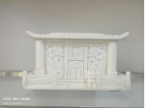

代代富贵 | 180 | 元/个 | 市场调节价 | 普通木材 | 长：34㎝宽：20㎝高：30㎝ | 普通木材，表面为机器压制简易雕花 |  | 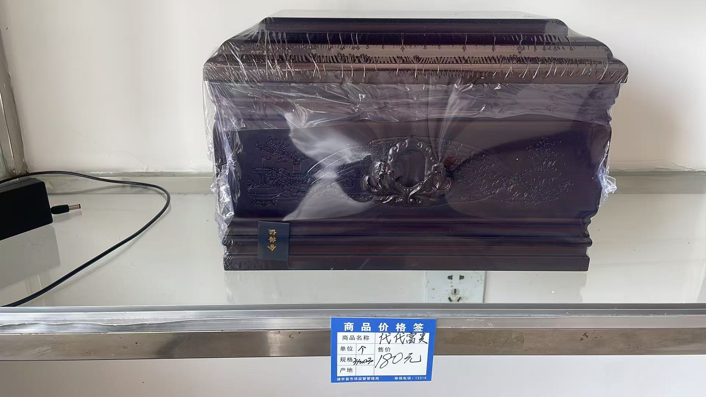
富贵 | 735 | 元/个 | 市场调节价 | 普通木材 | 长：38㎝宽：26㎝高：26㎝ | 普通木材，表面为机器压制简易雕花 |  | 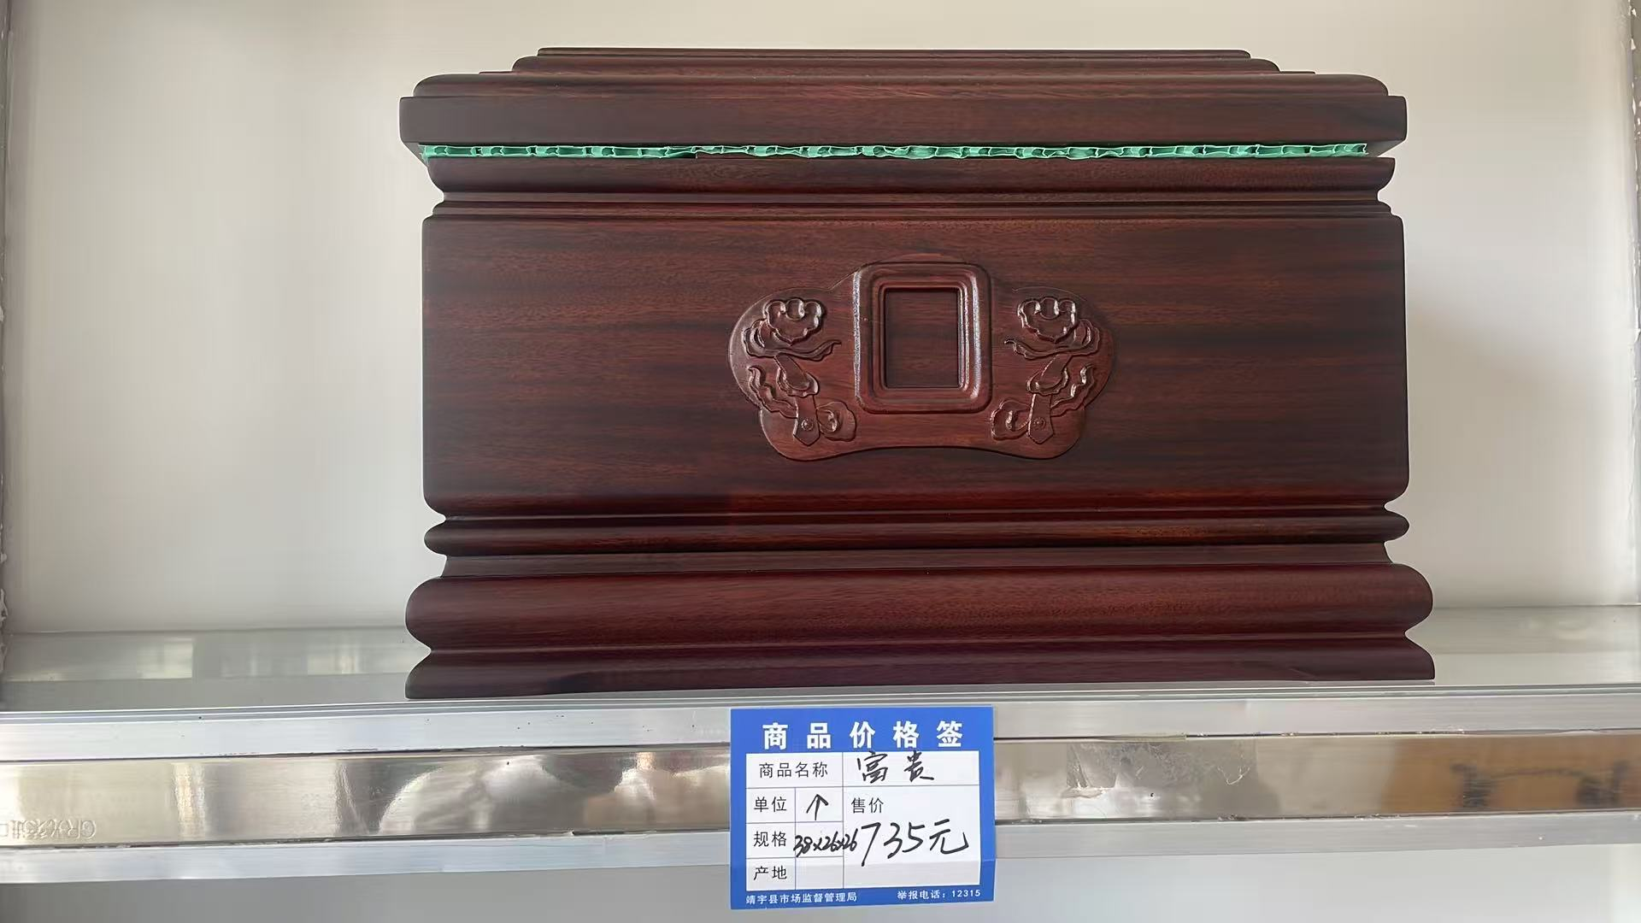

富贵万代 | 660 | 元/个 | 市场调节价 | 普通木材 | 长：38㎝宽：26㎝高：26㎝ | 普通木材，表面为机器压制简易雕花 |  | 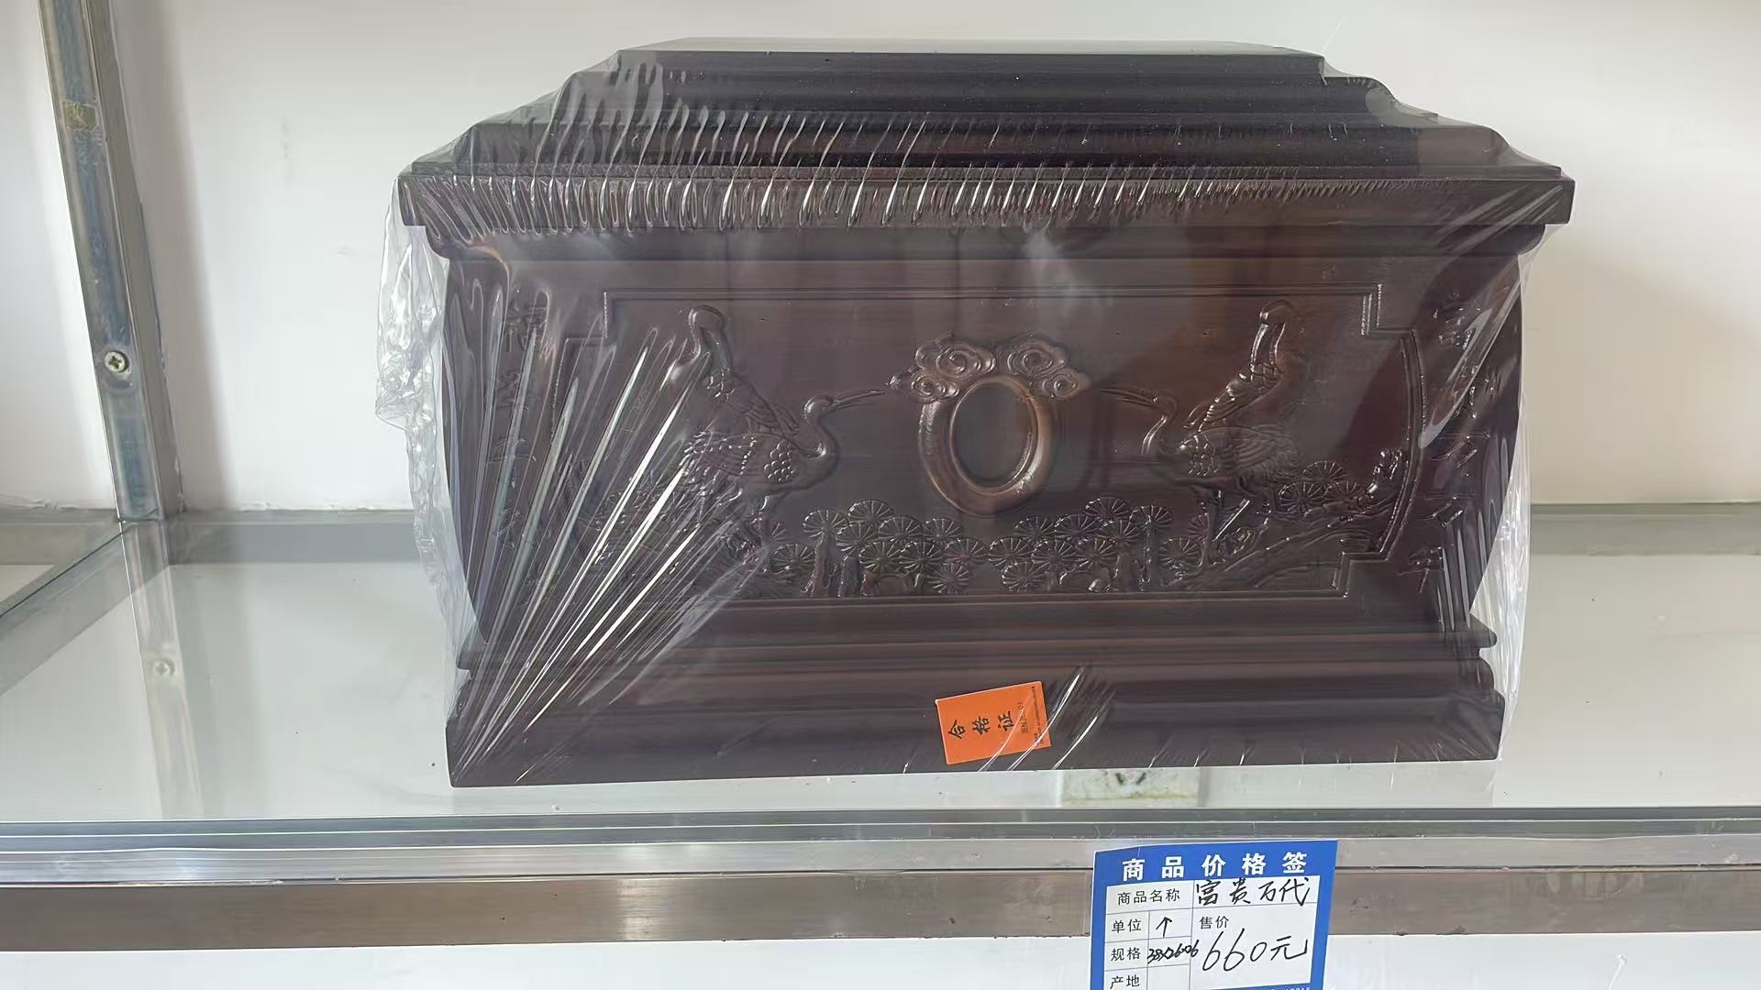

世代铭恩 | 810 | 元/个 | 市场调节价 | 普通木材 | 长：38㎝宽：26㎝高：26㎝ | 普通木材，表面为机器压制简易雕花 |  | 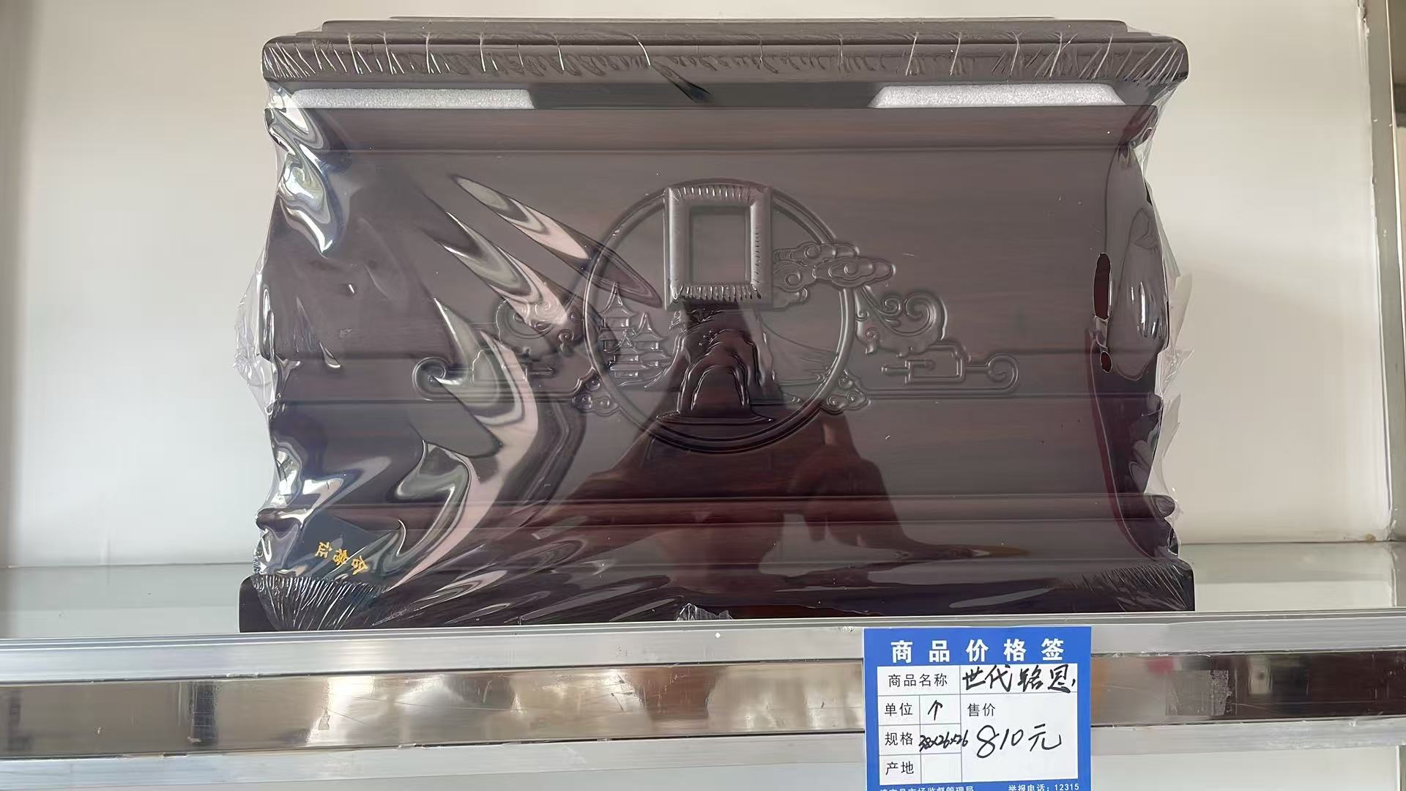

平安富贵 | 600 | 元/个 | 市场调节价 | 普通木材 | 长：38㎝宽：24㎝高：24㎝ | 普通木材，表面为机器压制简易雕花 |  | 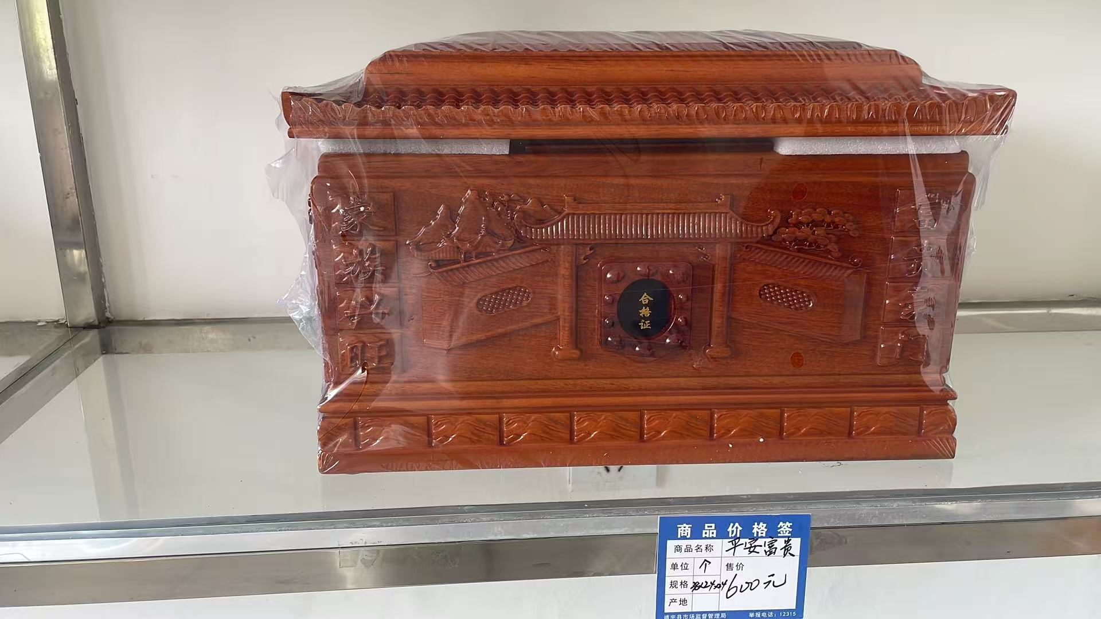

麒麟送福 | 1020 | 元/个 | 市场调节价 | 普通木材 | 长：38㎝宽：26㎝高：26㎝ | 普通木材，表面为机器压制简易雕花 |  | 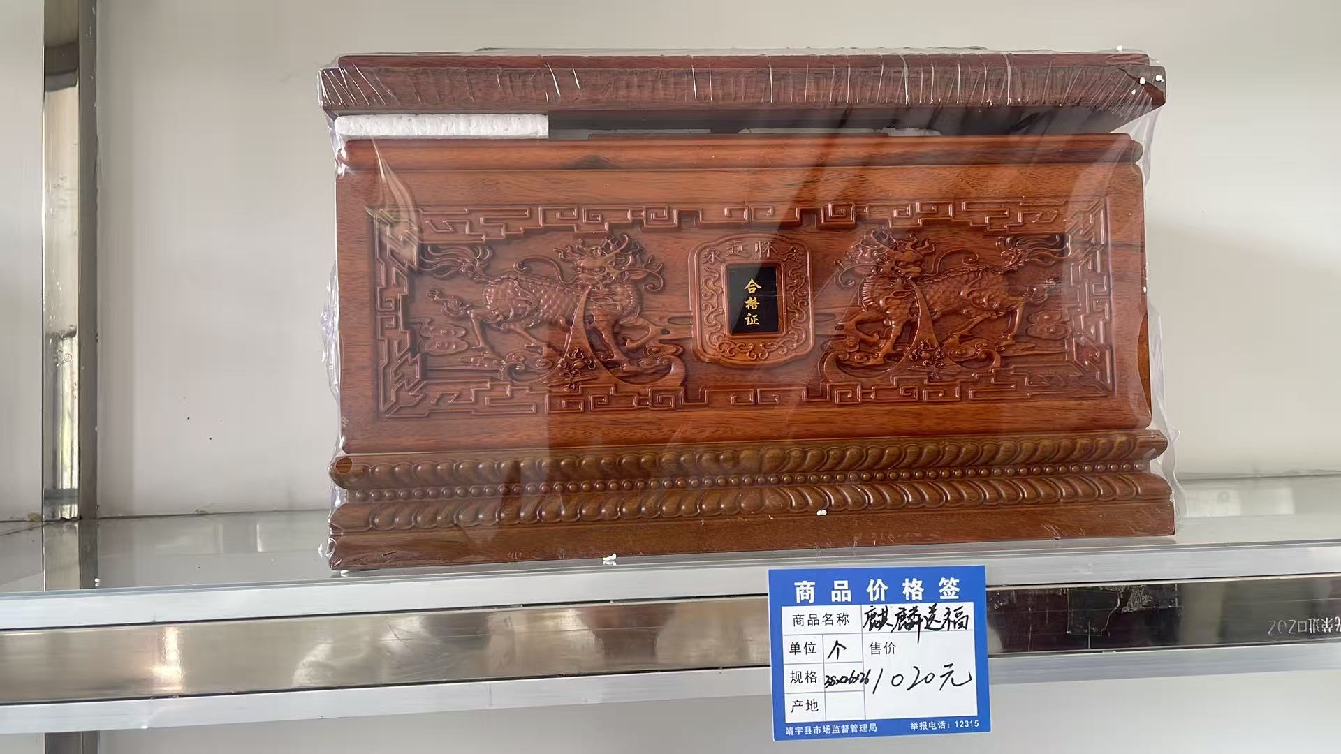

政务服务便民热线：12345 市场监管投诉举报电话：12315 靖宇县民政和人力资源社会保障局监督电话：7265886

靖宇县殡葬用品价格公示表
收费单位：靖宇县祥泰殡葬服务有限责任公司
殡葬用品 名称 | 收费标准 | 计价单位 | 收费管理 形式 | 材质 | 规格 | 等级 | 减免政策 | 备注 (可附照片)
岁头纸 |  | 10元/包 | 市 场 调 节 价 | 纸质 | 33x33x60
三斤六两纸 |  | 12元/包 | 市 场 调 节 价 | 纸质 | 25x25x25
金砖 |  | 45元/包 | 市 场 调 节 价 | 纸质 | 50x35x50
香（草香） |  | 1元/捆 | 市 场 调 节 价 | 纸质 | 23
香（大棒香） |  | 2.5元/根 | 市 场 调 节 价 | 纸质 | 57
元宝（大） |  | 12元/包 | 市 场 调 节 价 | 纸质 | 33x85
金砖纸（未叠） |  | 9元/包 | 市 场 调 节 价 | 纸质 | 30x10
元宝纸（未叠） |  | 10元/包 | 市 场 调 节 价 | 纸质 | 12x12x27
香（小三支） |  | 0.4元/支 | 市 场 调 节 价 | 纸质 | 50
黑印纸 |  | 12元/包 | 市 场 调 节 价 | 纸质 | 15x15x36
双色纸 |  | 58元/包 | 市 场 调 节 价 | 纸质 | 40x30x55
钢印精品纸 |  | 60元/包 | 市 场 调 节 价 | 纸质 | 35x35x65
白布 |  | 6元/条 | 市 场 调 节 价 | 布 | 85
红布 |  | 3元/米 | 市 场 调 节 价 | 布 | 85x100
蓝布 |  | 3元/米 | 市 场 调 节 价 | 布 | 85x100
黄布 |  | 3元/米 | 市 场 调 节 价 | 布 | 85x100
黑布 |  | 3元/米 | 市 场 调 节 价 | 布 | 85x100
胶带（中） |  | 1.5元/卷 | 市 场 调 节 价 | 塑料
胶带（小） |  | 1元/卷 | 市 场 调 节 价 | 塑料
剪刀 |  | 4元/把 | 市 场 调 节 价 | 钢
勾边笔 |  | 0.5元/根 | 市 场 调 节 价 | 塑料
中性笔 |  | 0.5元/根 | 市 场 调 节 价 | 塑料
订书器 |  | 10元/盒 | 市 场 调 节 价 | 金属
台布 |  | 5.5元/张 | 市 场 调 节 价 | 布 | 100x125
黄指路钱 |  | 3元/串 | 市 场 调 节 价 | 纸质
红指路钱 |  | 4元/串 | 市 场 调 节 价 | 纸质
像框 |  | 6.5元/个 | 市 场 调 节 价 | 塑料 | 28x33
胶带（大） |  | 3.5元/卷 | 市 场 调 节 价 | 塑料
别针 |  | 0.35/份 | 市 场 调 节 价 | 金属
小白碗 |  | 2.5元/个 | 市 场 调 节 价 | 瓷
6号水晶蜡 |  | 12元/对 | 市 场 调 节 价 | 固体蜡
大白灵位 |  | 2元/个 | 市 场 调 节 价 | 塑料 | 12x22
黑沙（孝字） |  | 0.25元/个 | 市 场 调 节 价 | 布
金沙香炉 |  | 10元/个 | 市 场 调 节 价 | 瓷
防风长明灯 |  | 15元/个 | 市 场 调 节 价 | 玻璃
电子蜡 |  | 12元/对 | 市 场 调 节 价 | 塑料
乾坤大钱 |  | 0.5元/个 | 市 场 调 节 价 | 金属
粮囤 |  | 2元/个 | 市 场 调 节 价 | 竹
灵幡 |  | 1.5元/张 | 市 场 调 节 价 | 塑料
瓷油灯 |  | 7元/个 | 市 场 调 节 价 | 塑料 | 8x13
大塑灵位 |  | 4元/个 | 市 场 调 节 价 | 塑料 | 8.5x22
花圈2米双层 |  | 37元/个 | 市 场 调 节 价 | 木/塑料 | 200
花圈2.5米双层 |  | 42元/个 | 市 场 调 节 价 | 木/塑料 | 250
花圈2.5米三层 |  | 60元/个 | 市 场 调 节 价 | 木/塑料 | 250
黄花圈 2.5米双层 |  | 50元/个 | 市 场 调 节 价 | 木/塑料 | 250
黄花圈 2.5米三层 |  | 80元/个 | 市 场 调 节 价 | 木/塑料 | 250
蚕丝大龙男 （福韵长存） |  | 690元/件 | 市 场 调 节 价 | 棉 | 均码
香云沙女 |  | 690元/件 | 市 场 调 节 价 | 棉 | 均码
仿丝男士 |  | 600元/件 | 市 场 调 节 价 | 棉 | 均码
仿丝女士 |  | 600元/件 | 市 场 调 节 价 | 棉 | 均码
延寿福禄男士 |  | 800元/件 | 市 场 调 节 价 | 棉 | 均码
B款苏绣女士 |  | 940元/件 | 市 场 调 节 价 | 棉 | 均码
现代绣花尼女 |  | 550元/件 | 市 场 调 节 价 | 毛尼 | 均码
现代毛尼 中山/布料 |  | 550元/件 | 市 场 调 节 价 | 毛尼 | 均码
香云沙大龙男 |  | 690元/件 | 市 场 调 节 价 | 棉 | 均码
酥油 |  | 11元/份 | 市 场 调 节 价 | 油
豆油 |  | 5元/份 | 市 场 调 节 价 | 油
小蝶 |  | 2元/个 | 市 场 调 节 价 | 瓷
账本 |  | 5元/个 | 市 场 调 节 价 | 纸质 | 26x37
丧盆 |  | 18元/个 | 市 场 调 节 价 | 陶
纸盘 |  | 5元/份 | 市 场 调 节 价 | 纸质
瓷盘 |  | 2元/个 | 市 场 调 节 价 | 瓷
小酒杯 |  | 1元/个 | 市 场 调 节 价 | 玻璃
擀面杖 |  | 15元/个 | 市 场 调 节 价 | 木 | 60
白酒 |  | 15元/瓶 | 市 场 调 节 价 | 酒
政务服务便民热线： 12345 市场监管投诉举报电话：12315 靖宇县民政和人力资源社会保障局监督电话：7265886

